Sheet1
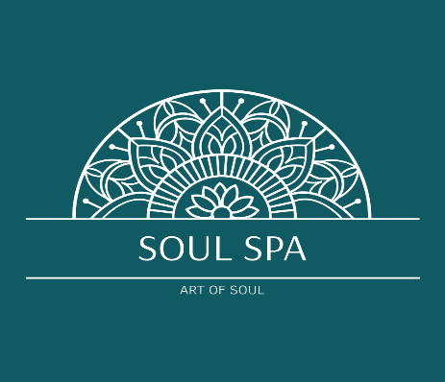
Спа Массажи
Египетский Массаж 60 минут
3,900 ₽
Классический массаж, 60 минут
3,500 ₽
Классический массаж, 90 минут
4,500 ₽
Релаксирующий массаж, 60 минут
3,500 ₽
Tai-oil массаж, 60 минут
3,700 ₽
Корректирующий массаж, 60 минут
3,900 ₽
Спортивный массаж 60 минут
4,200 ₽
Массаж медовый, 60 минут
3,800 ₽
Лимфодренажный массаж, 60 минут
3,500 ₽
Массаж спины, 30 минут
20,000 ₽
Массаж стоп (дополнительная услуга), 15 минут
1,200 ₽
Массаж головы (дополнительная услуга), 15 минут
1,200 ₽
Массаж стоп + ноги 30 минут
1,600 ₽
Массаж шейно-воротниковой зоны (дополнительная услуга), 20 минут
1,300 ₽
Массаж скульптурно- буккальный лицо 60 минут
3,500 ₽

** Для парного массажа заранее уточните **

Турецкая Спа программа

Прогревание в хаммаме, Пилинг кесса, Пенный массаж
Чаепитие
90 минут
4,500 ₽

Египетская Спа программа

Прогревание, Скраб, обёртывание, Египетский массаж, маска для лица Египетский чай
150 минут
7,900 ₽

Морокканский Хаммам

Прогревание, мыльный массаж, маска для тела, чаепитие
100 Минут
5,000 ₽

**Записаться на спа программу для 2х заранее уточните **

СПА БАР
Скраб для тела | 2,500 ₽
Маска для тела/обёртывание | 3,500 ₽
Пенный массаж | 3,500 ₽
Мыльный массаж | 3,500 ₽
Пилинг кесса рукавичка | 2,500 ₽
Маска для лица | 2,000 ₽

